关系图
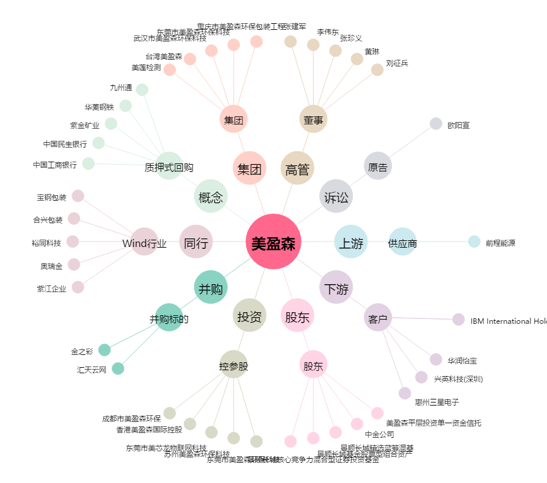
美盈森[002303.SZ] - 关系概览图

